Feuil1
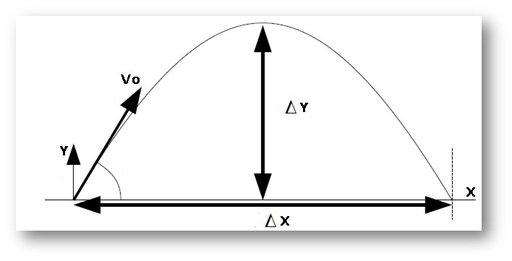
 | Données
 |  | g | Vo | a
 |  | (m/s²) | (m/s) | (°)
 |  | 9.81 | 2 | 70 | 1.2217304764
 |  |  | 3 |  | 0
 |  |  | 4 |  | 0
X en m | Y 1 | Y 2 | Y3

0 | 0.00 | 0.00 | 0.00
0.05 | 0.11 | 0.13 | 0.13
0.1 | 0.17 | 0.23 | 0.25
0.15 | 0.18 | 0.31 | 0.35
0.2 | 0.13 | 0.36 | 0.44
0.25 | 0.03 | 0.40 | 0.52
0.3 | -0.12 | 0.40 | 0.59
0.35 | -0.32 | 0.39 | 0.64
0.4 | -0.58 | 0.35 | 0.68
0.45 | -0.89 | 0.29 | 0.71
0.5 | -1.25 | 0.21 | 0.72
0.55 | -1.66 | 0.10 | 0.72
0.6 | -2.13 | -0.03 | 0.71
0.65 | -2.64 | -0.18 | 0.68
0.7 | -3.21 | -0.36 | 0.64
0.75 | -3.84 | -0.56 | 0.59
0.8 | -4.51 | -0.78 | 0.52
0.85 | -5.24 | -1.03 | 0.44
0.9 | -6.02 | -1.30 | 0.35
0.95 | -6.85 | -1.59 | 0.24
1 | -7.74 | -1.91 | 0.13
1.05 | -8.67 | -2.25 | 0.00
1.1 | -9.66 | -2.62 | -0.15
1.15 | -10.70 | -3.00 | -0.31
1.2 | -11.80 | -3.41 | -0.48
1.25 | -12.94 | -3.85 | -0.66
1.3 | -14.14 | -4.30 | -0.86
1.35 | -15.40 | -4.78 | -1.07
1.4 | -16.70 | -5.29 | -1.29
1.45 | -18.06 | -5.81 | -1.53

